Karte
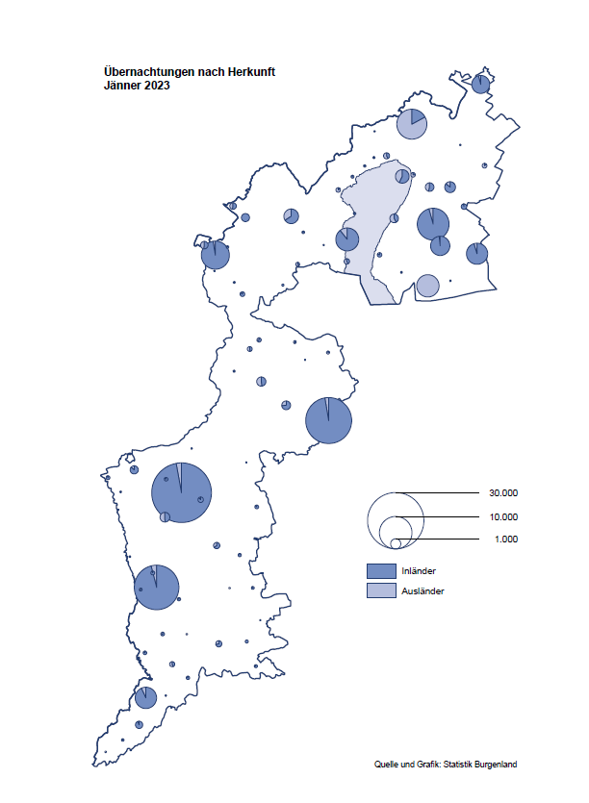

Bgld
Ankünfte nach Unterkunftsart |  |  |  |  |  |  |  | Übernachtungen nach Unterkunftsart |  |  |  |  |  |  |  | Daten für Grafik 2:
Jänner 2023 |  |  |  |  |  |  |  | Jänner 2023 |  |  |  |  |  |  |  |  | Monat | 2023 | 2022 | Ø 2012-2022 | 2022 | 2021 | 2020 | 2019 | 2018 | 2017 | 2016 | 2015 | 2014 | 2013 | 2012

Unterkunftsart | Ankünfte |  |  |  |  |  |  | Unterkunftsart | Übernachtungen |  |  |  |  |  |  |  |  | 138,816 | 2,935,453 | 2,884,016 | 2,935,453 | 2,510,061 | 2,287,961 | 3,144,232 | 3,050,564 | 3,092,657 | 3,084,025 | 2,914,691 | 2,912,637 | 2,853,243 | 2,938,655
 | Inländer |  | Ausländer |  | insgesamt |  |  |  | Inländer |  | Ausländer |  | insgesamt
 | 2022 | 2023 | 2022 | 2023 | 2022 | 2023 | % |  | 2022 | 2023 | 2022 | 2023 | 2022 | 2023 | % | Jänner | 1 | 138,816 | 115,620 | 127,704 | 115,620 | 29,476 | 145,353 | 142,561 | 145,246 | 145,386 | 144,674 | 134,038 | 133,981 | 132,179 | 136,230
 |  |  |  |  |  |  |  |  |  |  |  |  |  |  |  | Feber | 2 |  | 121,086 | 129,390 | 121,086 | 34,472 | 151,431 | 140,588 | 142,295 | 142,728 | 145,581 | 135,782 | 142,631 | 131,305 | 135,387
Burgenland | 32,195 | 41,262 | 5,508 | 9,703 | 37,703 | 50,965 | 35.2% | Burgenland | 100,183 | 117,109 | 15,437 | 21,707 | 115,620 | 138,816 | 20.1% | März | 3 |  | 138,364 | 138,018 | 138,364 | 45,792 | 64,358 | 163,253 | 168,732 | 155,317 | 173,021 | 148,988 | 147,200 | 164,265 | 148,907
Gewerbl. Beherbergungsbetrieb | 29,271 | 37,415 | 5,001 | 8,967 | 34,272 | 46,382 | 35.3% | Gewerbl. Beherbergungsbetrieb | 72,292 | 82,737 | 13,032 | 18,756 | 85,324 | 101,493 | 19.0% | April | 4 |  | 227,240 | 181,872 | 227,240 | 50,285 | 5,072 | 244,826 | 224,025 | 232,034 | 202,440 | 201,029 | 212,756 | 185,187 | 215,698
5/4-Stern | 25,061 | 32,509 | 2,417 | 5,238 | 27,478 | 37,747 | 37.4% | 5/4-Stern | 62,773 | 73,799 | 7,922 | 12,564 | 70,695 | 86,363 | 22.2% | Mai | 5 |  | 290,079 | 258,657 | 290,079 | 158,476 | 46,179 | 283,418 | 306,488 | 278,950 | 328,809 | 292,559 | 285,056 | 297,188 | 278,023
3-Stern | 3,075 | 4,016 | 820 | 1,356 | 3,895 | 5,372 | 37.9% | 3-Stern | 7,356 | 7,365 | 1,915 | 2,905 | 9,271 | 10,270 | 10.8% | Juni | 6 |  | 341,645 | 310,409 | 341,645 | 333,648 | 233,437 | 353,757 | 312,160 | 347,452 | 298,750 | 304,686 | 319,646 | 276,693 | 292,628
2/1-Stern | 1,135 | 890 | 1,764 | 2,373 | 2,899 | 3,263 | 12.6% | 2/1-Stern | 2,163 | 1,573 | 3,195 | 3,287 | 5,358 | 4,860 | -9.3% | Juli | 7 |  | 407,558 | 427,499 | 407,558 | 472,159 | 447,640 | 430,134 | 431,967 | 436,808 | 437,717 | 417,086 | 403,168 | 408,674 | 409,575
Privatquartier nicht auf Bauernhof | 644 | 398 | 158 | 161 | 802 | 559 | -30.3% | Privatquartier nicht auf Bauernhof | 1,493 | 872 | 475 | 515 | 1,968 | 1,387 | -29.5% | Aug | 8 |  | 470,298 | 506,682 | 470,298 | 557,336 | 546,671 | 513,292 | 486,508 | 503,565 | 510,434 | 483,048 | 494,104 | 488,499 | 519,743
Privatquartier auf Bauernhof | 104 | 89 | 36 | 33 | 140 | 122 | -12.9% | Privatquartier auf Bauernhof | 210 | 155 | 343 | 76 | 553 | 231 | -58.2% | Sept | 9 |  | 294,755 | 302,431 | 294,755 | 360,851 | 369,853 | 301,838 | 294,404 | 306,558 | 299,008 | 282,739 | 260,716 | 264,879 | 291,135
Campingplatz | 39 | 131 | 8 | 8 | 47 | 139 |  | Campingplatz | 86 | 338 | 20 | 24 | 106 | 362 |  | Okt | 10 |  | 230,442 | 217,801 | 230,442 | 257,755 | 203,553 | 225,667 | 217,367 | 218,450 | 217,470 | 203,272 | 206,019 | 203,858 | 211,959
Kurheim der Sozialvers.träger | 348 | 514 | 0 | 2 | 348 | 516 | 48.3% | Kurheim der Sozialvers.träger | 8,050 | 9,705 | 0 | 28 | 8,050 | 9,733 | 20.9% | Nov | 11 |  | 164,130 | 161,467 | 164,130 | 126,150 | 46,036 | 193,867 | 183,958 | 181,241 | 179,370 | 171,475 | 171,477 | 179,421 | 179,009
Private und öffentliche Kurheime | 976 | 1,234 | 8 | 15 | 984 | 1,249 | 26.9% | Private und öffentliche Kurheime | 15,793 | 20,285 | 115 | 153 | 15,908 | 20,438 | 28.5% | Dez | 12 |  | 134,236 | 122,088 | 134,236 | 83,661 | 28,378 | 151,031 | 137,414 | 144,168 | 146,751 | 139,989 | 135,883 | 121,095 | 120,361
Jugendherberge | 9 | 153 | 2 | 2 | 11 | 155 |  | Jugendherberge | 14 | 169 | 2 | 6 | 16 | 175
Ferienwohnung, Ferienhaus | 745 | 1,273 | 282 | 497 | 1,027 | 1,770 | 72.3% | Ferienwohnung, Ferienhaus | 2,127 | 2,767 | 1,392 | 2,050 | 3,519 | 4,817 | 36.9% | Überschrift1: | Übernachtungen im Burgenland 2015
Sonstige Unterkunft | 59 | 55 | 13 | 18 | 72 | 73 | 1.4% | Sonstige Unterkunft | 118 | 81 | 58 | 99 | 176 | 180 | 2.3% | Überschrift2: | im Vergleich zu 2015 und Ø 2005-2015

Übernachtungen im Jänner nach Unterkunftsarten
Übernachtungen nach Monaten
 | Ø 2012-2022 | 2022 | 2023
Jänner | 127,704 | 115,620 | 138,816
Feber | 129,390 | 121,086
März | 138,018 | 138,364
April | 181,872 | 227,240
Mai | 258,657 | 290,079
Juni | 310,409 | 341,645
Juli | 427,499 | 407,558
Aug | 506,682 | 470,298
Sept | 302,431 | 294,755
Okt | 217,801 | 230,442
Nov | 161,467 | 164,130
Dez | 122,088 | 134,236
 |  |  |  |  |  |  |  |  |  |  |  |  |  |  |  | Daten für Grafik 1:
 |  |  |  |  |  |  |  |  |  |  |  |  |  |  |  |  | 2023 | 2022
 |  |  |  |  |  |  |  |  |  |  |  |  |  |  |  | 5/4-Stern | 86,363 | 70,695
 |  |  |  |  |  |  |  |  |  |  |  |  |  |  |  | 3-Stern | 10,270 | 9,271
 |  |  |  |  |  |  |  |  |  |  |  |  |  |  |  | 2/1-Stern | 4,860 | 5,358
 |  |  |  |  |  |  |  |  |  |  |  |  |  |  |  | Privatquartier | 1,618 | 2,521
 |  |  |  |  |  |  |  |  |  |  |  |  |  |  |  | Campingplatz | 362 | 106
 |  |  |  |  |  |  |  |  |  |  |  |  |  |  |  | Kurheim, Erhol. | 30,171 | 23,958
 |  |  |  |  |  |  |  |  |  |  |  |  |  |  |  | Sonst. Unterk. | 5,172 | 3,711

 |  |  |  |  |  |  |  |  |  |  |  |  |  |  |  | Kontrolle | 138,816 | 115,620

Gemeinde20
Die 20 Gemeinden mit den meisten Übernachtungen
Jänner 2023

Gemeinde | Ankünfte |  |  | Übernachtungen
 | 2022 | 2023 | % | 2022 | 2023 | %

Bad Tatzmannsdorf | 7,191 | 7,528 | 4.7% | 26,817 | 33,331 | 24.3%
Lutzmannsburg | 8,366 | 9,105 | 8.8% | 19,504 | 19,799 | 1.5%
Stegersbach | 5,533 | 7,446 | 34.6% | 15,063 | 18,548 | 23.1%
Frauenkirchen | 4,413 | 5,343 | 21.1% | 8,006 | 9,482 | 18.4%
Parndorf | 3,162 | 5,803 | 83.5% | 4,936 | 8,414 | 70.5%
Bad Sauerbrunn | 494 | 568 | 15.0% | 7,386 | 7,413 | 0.4%
Rust | 303 | 874 |  | 3,689 | 4,941 | 33.9%
Pamhagen | 901 | 1,025 | 13.8% | 4,444 | 4,664 | 5.0%
Jennersdorf | 1,636 | 2,137 | 30.6% | 3,339 | 4,282 | 28.2%
Andau | 94 | 2,688 |  | 102 | 4,201
Sankt Andrä am Zicksee | 226 | 202 | -10.6% | 3,837 | 3,453 | -10.0%
Kittsee | 130 | 134 | 3.1% | 2,977 | 3,007 | 1.0%
Eisenstadt | 489 | 1,259 |  | 1,163 | 2,005 | 72.4%
Neusiedl am See | 402 | 782 | 94.5% | 1,110 | 1,740 | 56.8%
Mönchhof | 202 | 156 | -22.8% | 1,488 | 1,098 | -26.2%
Oberwart | 307 | 428 | 39.4% | 680 | 884 | 30.0%
Neutal | 215 | 359 | 67.0% | 514 | 785 | 52.7%
Oberpullendorf | 185 | 326 | 76.2% | 333 | 720 | 116.2%
Podersdorf am See | 110 | 441 |  | 185 | 694
Gols | 152 | 154 | 1.3% | 662 | 681 | 2.9%

Die 10 Gemeinden mit den meisten Übernachtungen im Jänner
 |  |  |  |  |  |  |  | Daten für Grafik: | 2022 | 2023 | 2022 | 2023
 |  |  |  |  |  |  | 1 | Bad Tatzmannsdorf | 26,817 | 33,331 | 120.1 | 140.4
 |  |  |  |  |  |  | 2 | Lutzmannsburg | 19,504 | 19,799 | 87.3 | 83.4
 |  |  |  |  |  |  | 3 | Stegersbach | 15,063 | 18,548 | 67.4 | 78.1
 |  |  |  |  |  |  | 4 | Frauenkirchen | 8,006 | 9,482 | 35.8 | 39.9
 |  |  |  |  |  |  | 5 | Parndorf | 4,936 | 8,414 | 22.1 | 35.4
 |  |  |  |  |  |  | 6 | Bad Sauerbrunn | 7,386 | 7,413 | 33.1 | 31.2
 |  |  |  |  |  |  | 7 | Rust | 3,689 | 4,941 | 16.5 | 20.8
 |  |  |  |  |  |  | 8 | Pamhagen | 4,444 | 4,664 | 19.9 | 19.6
 |  |  |  |  |  |  | 9 | Jennersdorf | 3,339 | 4,282 | 15.0 | 18.0
 |  |  |  |  |  |  | 10 | Andau | 102 | 4,201 | 0.5 | 17.7
 |  |  |  |  |  |  |  | restliche Gemeinden | 22,334 | 23,741 | 100.0 | 100.0

 |  |  |  |  |  |  |  | Insgesamt | 115,620 | 138,816

